طراحی ارماتور برش اصطکاکیACI318
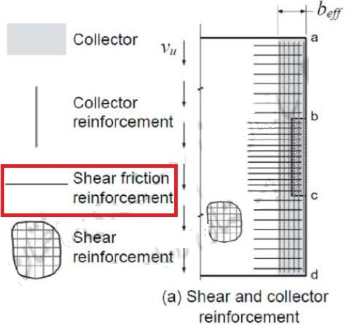
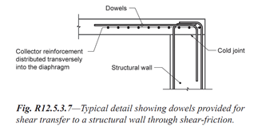
 | طراحی آرماتور برش اصطکاکی در محل اتصال دیوار برشی به دال
 |  |  |  |  |  |  |  |  |  |  |  |  |  | بتن ریزی یکپارچه | 1.4
 |  |  |  |  |  |  |  |  |  |  |  |  |  | درزهای اتصال سرد | 0.6
$$L_{wall\left(cm\right)=}$$
 |  |  |  |  |  |  |  |  | 340

$$L_{rebar=}$$
 |  |  |  |  |  |  |  |  |  |  |  | 170 | cm

$$μ_{}$$
$$f_{y}$$
$$V_{u}≤$$
$$∅$$
$$V_{n}$$
$$∅=0.75$$
$V_{n}$=
$$A_{vf}$$
 |  |  |  |  |  |  |  |  |  |  |  |  |  |  | 10
 |  |  |  |  |  |  |  |  |  |  |  |  |  |  | 12
 |  |  |  |  |  |  |  | 3 | Ф | 10 |  |  |  |  | 14
 |  |  |  |  |  |  |  |  | @ | 122.11 | Cm |  |  |  | 16
 |  |  |  |  |  |  |  |  |  |  |  |  |  |  | 18
$$μ_{}$$

 |  |  |  |  |  |  |  |  |  |  |  |  |  |  | 20
$V_{u}$(kg-m)
$$f_{y}$$
$A_{vf}$(cm2/m)
$$L_{wall(cm)}$$
استخراجی از سیف |  |  |  |  |  |  | Ф(rebar size) |  |  |  |  |  |  |  | 22
2700 |  | بتن ریزی یکپارچه | 1.4 | 4000 | 0.64 | 340 | 10

طراحی ارماتور برش اصطکاکیM9-99
 | طراحی آرماتور برش اصطکاکی در محل اتصال دیوار برشی به دال
 |  |  |  |  |  |  |  |  |  |  |  |  |  | بتن ریزی یکپارچه | 1.4
 |  |  |  |  |  |  |  |  |  |  |  |  |  | بتن قرارگرفته در مجاورت بتن سخت شده و 6میلیمتر مضرس شده باشد | 1
 |  |  |  |  |  |  |  |  |  |  |  |  |  | بتن قرارگرفته در مجاورت بتن سخت شده و عمدا زبر نشده باشد | 0.6
$$L_{wall\left(cm\right)=}$$
 |  |  |  |  |  |  |  |  | 340 |  |  |  |  | بتن قرارگرفته در مجاورت فولاد ساختمانی نورد شده | 0.7

$$L_{rebar=}$$
 |  |  |  |  |  |  |  |  |  |  |  | 170 | cm

$$μ_{}$$
$$f_{y}$$
$$V_{u}≤$$
$$∅$$
$$V_{n}$$
$$∅=0.75$$
$V_{n}$=
$$A_{vf}$$
 |  |  |  |  |  |  |  |  |  |  |  |  |  |  | 10
 |  |  |  |  |  |  |  |  |  |  |  |  |  |  | 12
 |  |  |  |  |  |  |  | 4 | Ф | 10 |  |  |  |  | 14
 |  |  |  |  |  |  |  |  | @ | 89.11 | Cm |  |  |  | 16
 |  |  |  |  |  |  |  |  |  |  |  |  |  |  | 18
$$μ_{}$$
 |  |  |  |  |  |  |  |  |  |  |  |  |  |  | 20
$V_{u}$(kg-m)
$$f_{y}$$
$A_{vf}$(cm2/m)
$$L_{wall(cm)}$$
استخراجی از سیف |  |  |  |  |  |  | Ф(rebar size) |  |  |  |  |  |  |  | 22
3700 |  | بتن ریزی یکپارچه | 1.4 | 4000 | 0.88 | 340 | 10

